Hoja1
Marco/Pagina | 1 | 2 | 15 | 4 | 6 | 2 | 1 | 5 | 6 | 10 | 4 | 6 | 7 | 9 | 1 | 6 | 12 | 11 | 12 | 2 | 3 | 1 | 8 | 1 | 13 | 14 | 15 | 3 | 8
Marco 1 | 1 | 1 | 1 | 1 | 1 | 1 | 1 | 5 | 5 | 5 | 5 | 5 | 5 | 5 | 5 | 6 | 6 | 6 | 6 | 6 | 6 | 1 | 1 | 1 | 1 | 1 | 1 | 3 | 3 | FIFO
Marco 2 |  | 2 | 2 | 2 | 2 | 2 | 2 | 2 | 2 | 10 | 10 | 10 | 10 | 10 | 10 | 10 | 12 | 12 | 12 | 12 | 12 | 12 | 8 | 8 | 8 | 8 | 8 | 8 | 8
Marco 3 |  |  | 15 | 15 | 15 | 15 | 15 | 15 | 15 | 15 | 15 | 15 | 7 | 7 | 7 | 7 | 7 | 11 | 11 | 11 | 11 | 11 | 11 | 11 | 13 | 13 | 13 | 13 | 13
Marco 4 |  |  |  | 4 | 4 | 4 | 4 | 4 | 4 | 4 | 4 | 4 | 4 | 9 | 9 | 9 | 9 | 9 | 9 | 2 | 2 | 2 | 2 | 2 | 2 | 14 | 14 | 14 | 14 | Fallos : 21
Marco 5 |  |  |  |  | 6 | 6 | 6 | 6 | 6 | 6 | 6 | 6 | 6 | 6 | 1 | 1 | 1 | 1 | 1 | 1 | 3 | 3 | 3 | 3 | 3 | 3 | 15 | 15 | 15
Fallo | X | X | X | X | X |  |  | X |  | X |  |  | X | X | X | X | X | X |  | X | X | X | X |  | X | X | X | X
FIFO |  |  | Fallos : 21 |  |  |  |  |  |  |  |  |  |  |  |  |  |  |  |  |  |  |  |  |  |  |  |  |  |  |  |  |  |  |  |  |  |  |  | Arreglar el ventilador
 |  |  |  |  |  |  |  |  |  |  |  |  |  |  |  |  |  |  |  |  |  |  |  |  |  |  |  |  |  |  |  |  |  |  |  |  |  |  | Estar con los michis
 |  |  |  |  |  |  |  |  |  |  |  |  |  |  |  |  |  |  |  |  |  |  |  |  |  |  |  |  |  |  |  |  |  |  |  |  |  |  | diseñar
 |  |  |  |  |  |  |  |  |  |  |  |  |  |  |  |  |  |  |  |  |  |  |  |  |  |  |  |  |  |  |  |  |  |  |  |  |  |  | Half life
 |  |  |  |  |  |  |  |  |  |  |  |  |  |  |  |  |  |  |  |  |  |  |  |  |  |  |  |  |  |  |  |  |  |  |  |  |  |  | vivir
 |  |  |  |  |  |  |  |  |  |  |  |  |  |  |  |  |  |  |  |  |  |  |  |  |  |  |  |  |  |  |  |  |  |  |  |  |  |  | Ventilador
Marco/Pagina | 1 | 2 | 15 | 4 | 6 | 2 | 1 | 5 | 6 | 10 | 4 | 6 | 7 | 9 | 1 | 6 | 12 | 11 | 12 | 2 | 3 | 1 | 8 | 1 | 13 | 14 | 15 | 3 | 8 |  |  |  |  |  |  |  |  |  | ver peli
Marco 1 | 1 | 1 | 1 | 1 | 1 | 1 | 1* | 1 | 1 | 1 | 4 | 4 | 4 | 4 | 4 | 4 | 12 | 12 | 12* | 12 | 12 | 12 | 12 | 12 | 13 | 13 | 13 | 13 | 8
Marco 2 |  | 2 | 2 | 2 | 2 | 2* | 2* | 2 | 2 | 2 | 2 | 2 | 7 | 7 | 7 | 7 | 7 | 11 | 11 | 11 | 11 | 11 | 8 | 8 | 8 | 8 | 8 | 3 | x
Marco 3 |  |  | 15 | 15 | 15 | 15 | 15 | 5 | 5 | 5 | 5 | 5 | 5 | 9 | 9 | 9 | 9 | 9 | 9 | 2 | 2 | 2 | 2 | 2 | 2 | 14 | 14 | 14 | 14
Marco 4 |  |  |  | 4 | 4 | 4 | 4 | 4 | 4 | 10 | 10 | 10 | 10 | 10 | 1 | 1 | 1 | 1 | 1 | 1 | 3 | 3 | 3 | 3 | 3 | 3 | 15 | 15 | 15
Marco 5 |  |  |  |  | 6 | 6 | 6 | 6 | 6* | 6 | 6 | 6* | 6 | 6 | 6 | 6* | 6 | 6 | 6 | 6 | 6 | 1 | 1 | 1* | 1 | 1 | 1 | 1 | 1
Fallo | X | X | X | X | X |  |  | x |  | x | x |  | x | x | x |  | x | x | x | x | x | x | x |  | x | x | x | x | x
Segunda Chance |  |  | Fallos : 23

Marco/Pagina | 1 | 2 | 15 | 4 | 6 | 2 | 1 | 5 | 6 | 10 | 4 | 6 | 7 | 9 | 1 | 6 | 12 | 11 | 12 | 2 | 3 | 1 | 8 | 1 | 13 | 14 | 15 | 3 | 8
Marco 1 | 1 | 1 | 1 | 1 | 1 | 1 | 1 | 1 | 1 | 1 | 1 | 1 | 1 | 1 | 1 | 1 | 1 | 1 | 1 | 1 | 1 | 1 | 1 | 1 | 13 | 13 | 13 | 13 | 13
Marco 2 |  | 2 | 2 | 2 | 2 | 2 | 2 | 2 | 2 | 2 | 2 | 2 | 2 | 2 | 2 | 2 | 2 | 2 | 2 | 2 | 2 | 2 | 8 | 8 | 8 | 8 | 8 | 8 | 8 | Reemplazos final.
Marco 3 |  |  | 15 | 15 | 15 | 15 | 15 | 5 | 5 | 10 | 10 | 10 | 7 | 9 | 9 | 9 | 12 | 12 | 12 | 12 | 12 | 12 | 12 | 12 | 12 | 14 | 15 | 15 | 15 | random
Marco 4 |  |  |  | 4 | 4 | 4 | 4 | 4 | 4 | 4 | 4 | 4 | 4 | 4 | 4 | 4 | 4 | 11 | 11 | 11 | 11 | 11 | 11 | 11 | 11 | 11 | 11 | 11 | 11
Marco 5 |  |  |  |  | 6 | 6 | 6 | 6 | 6 | 6 | 6 | 6 | 6 | 6 | 6 | 6 | 6 | 6 | 6 | 6 | 3 | 3 | 3 | 3 | 3 | 3 | 3 | 3 | 3
Fallo | x | x | x | x | x |  |  | x |  | x |  |  | x | x |  |  | x | x |  |  | x |  | x |  | x | x | x
OPT |  |  | Fallos: |  | 16 |  |  |  |  |  |  |  | Reemplazo terminados random

Marco/Pagina | 1 | 2 | 15 | 4 | 6 | 2 | 1 | 5 | 6 | 10 | 4 | 6 | 7 | 9 | 1 | 6 | 12 | 11 | 12 | 2 | 3 | 1 | 8 | 1 | 13 | 14 | 15 | 3 | 8
Marco 1 | 1 | 1 | 1 | 1 | 1 | 1 | 1 | 1 | 1 | 1 | 1 | 1 | 7 | 7 | 7 | 7 | 7 | 11 | 11 | 11 | 11 | 11 | 8 | 8 | 8 | 8 | 8 | 3 | 3
Marco 2 |  | 2 | 2 | 2 | 2 | 2 | 2 | 2 | 2 | 2 | 4 | 4 | 4 | 4 | 4 | 4 | 12 | 12 | 12 | 12 | 12 | 12 | 12 | 12 | 13 | 13 | 13 | 13 | 13
Marco 3 |  |  | 15 | 15 | 15 | 15 | 15 | 5 | 5 | 5 | 5 | 5 | 5 | 9 | 9 | 9 | 9 | 9 | 9 | 2 | 2 | 2 | 2 | 2 | 2 | 14 | 14 | 14 | 14
Marco 4 |  |  |  | 4 | 4 | 4 | 4 | 4 | 4 | 10 | 10 | 10 | 10 | 10 | 1 | 1 | 1 | 1 | 1 | 1 | 3 | 3 | 3 | 3 | 3 | 3 | 15 | 15 | 15
Marco 5 |  |  |  |  | 6 | 6 | 6 | 6 | 6 | 6 | 6 | 6 | 6 | 6 | 6 | 6 | 6 | 6 | 6 | 6 | 6 | 1 | 1 | 1 | 1 | 1 | 1 | 1 | 8
Fallo | x | x | x | x | x |  |  | x |  | x | x |  | x | x | x |  | x | x |  |  | x | x | x |  | x | x | x | x | x
LRU |  |  | Fallos : |  | 21

23

 |  |  |  |  |  |  |  |  |  |  |  |  |  |  |  |  |  |  |  |  |  |  |  |  |  |  |  | C
Marco/Pagina | B | B | A | A | A | C | C | B | B | B | A | A | A | C | C | B | B | C | C | C | C | A | A | A | B | B | B | A | A | A
Marco 1 | B2 | B2 | B2 | B2 | B2 | B2 | B2 | B2 | B2 | B2 | B2 | B2 | B2 | B2 | B2 | B1 | B1 | B1 | B1 | B1 | B1 | B1 | B1 | A4 | A4 | A4 | A4 | A4 | A4 | A4
Marco 2 |  | B4 | B4 | B4 | B4 | B4 | B4 | B4 | B4 | B4 | B4 | B4 | B4 | B4 | B4 | B4 | B8 | B8 | B8 | B8 | B8 | B8 | B8 | B8 | B3 | B3 | B3 | B3 | B3 | B3
Marco 3 |  |  | A1 | A1 | A1 | A1 | A1 | A1 | A1 | A1 | A1 | A4 | A4 | A4 | A4 | A4 | A4 | A4 | C1 | C1 | C1 | C1 | C1 | C1 | C1 | C1 | B8 | B8 | B8 | B8
Marco 4 |  |  |  | A3 | A3 | A3 | A3 | A3 | A3 | A3 | A2 | A2 | A2 | A2 | A2 | A2 | A2 | C6 | C6 | C6 | C6 | C6 | C6 | C6 | C6 | B1 | B1 | B1 | B1 | B1
Marco 5 |  |  |  |  |  | C1 | C1 | C1 | C1 | C1 | C1 | C1 | A1 | A1 | A1 | A1 | A1 | AQ1 | A1 | C4 | C4 | C4 | C4 | C4 | C4 | C4 | C4 | A7 | A7 | A7
Marco 6 |  |  |  |  |  |  | C2 | C2 | C2 | C2 | C2 | C2 | C2 | C4 | C4 | C4 | C4 | C4 | C4 | C4 | C4 | A5 | A5 | A5 | A5 | A5 | A5 | A5 | A9 | A9
Marco 7 |  |  |  |  |  |  |  | B6 | B6 | B6 | B6 | B6 | B6 | B6 | C8 | C8 | C8 | C8 | C8 | C8 | C8 | C8 | A1 | A1 | A1 | 1 | 1 | A1 | A1 | A4
Fallo | X | X | X | X |  | X | X | X |  |  | X | X | X | X | X | X | X | X | X | X |  | X | X | X | X | X | X | X | X | X
LRU |  |  | Fallos : |  | 26
Marco/Pagina | B | B | A | A | A | C | C | B | B | B | A | A | A | C | C | B | B | C | C | C | C | A | A | A | B | B | B | A | A | A
Marco 1 | B2 | B2 | B2 | B2 | B2 | B2 | B2 | B2 | B2 | B2 | B2 | A4 | A4 | A4 | A4 | A4 | A4 | C6 | C6 | C6 | C6 | C6 | C6 | C6 | C6 | C6 | B8 | B8 | B8 | B8
Marco 2 |  | B4 | B4 | B4 | B4 | B4 | B4 | B4 | B4 | B4 | B4 | B4 | A1 | A1 | A1 | A1 | A1 | A1 | C1 | C1 | C1 | C1 | C1 | C1 | C1 | C1 | C1 | A7 | A7 | A7
Marco 3 |  |  | A1 | A1 | A1 | A1 | A1 | A1 | A1 | A1 | A2 | A2 | A2 | A2 | A2 | A2 | A2 | A2 | A2 | A2 | A2 | A5 | A5 | A5 | A5 | A5 | A5 | A5 | A9 | A9
Marco 4 |  |  |  | A3 | A3 | A3 | A3 | A3 | A3 | A3 | A3 | A3 | A3 | C4 | C4 | C4 | C4 | C4 | C4 | C4 | C4 | C4 | A1 | A1 | A1 | A1 | A1 | A1 | A1 | A1
Marco 5 |  |  |  |  |  | C1 | C1 | C1 | C1 | C1 | C1 | C1 | C1 | C1 | C8 | C8 | C8 | C8 | C8 | C8 | C8 | C8 | C8 | A4 | A4 | A4 | A4 | A4 | A4 | A4
Marco 6 |  |  |  |  |  |  | C2 | C2 | C2 | C2 | C2 | C2 | C2 | C2 | C2 | B1 | B1 | B1 | B1 | B1 | B1 | B1 | B1 | B1 | B3 | B3 | B3 | B3 | B3 | B3
Marco 7 |  |  |  |  |  |  |  | B6 | B6 | B6 | B6 | B6 | B6 | B6 | B6 | B6 | B8 | B8 | B8 | B8 | B8 | B8 | B8 | B8 | B8 | B1 | B1 | B1 | B1 | B1
Fallo | X | X | X | X |  | X | X | X |  |  | X | X | X | X | X | X | X | X | X |  |  | X | X | X | X | X | X | X | X
2º Chance |  |  | Fallos : |  | 24

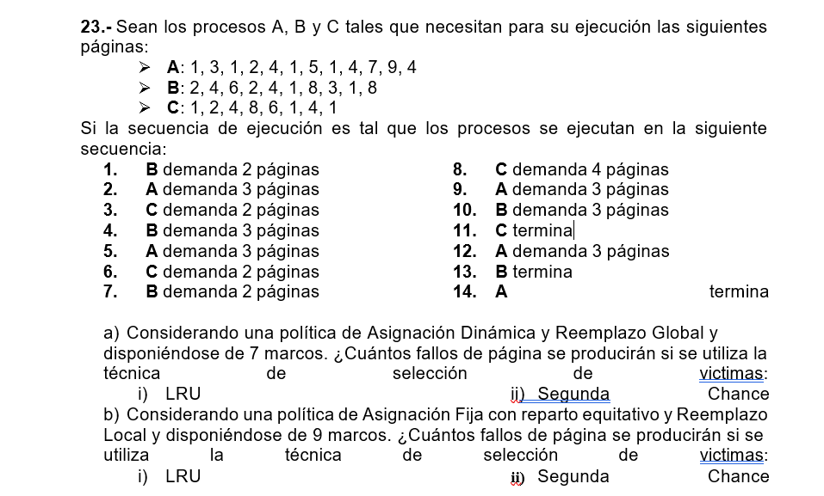
Marco/Pagina | B | B | A | A | A | C | C | B | B | B | A | A | A | C | C | B | B | C | C | C | C | A | A | A | B | B | B | A | A | A
Marco 1-A | A1 | A1 | A1 | A1 | A1 | A1 | A1 | A1 | A1 | A1 | A1 | A1 | A1 | A1 | A1 | A1 | A1 | A1 | A1 | A1 | A1 | A1 | A1 | A1 | A1 | A1 | A1 | A1 | A9 | A9
Marco 1-B |  |  |  | A3 | A3 | A3 | A3 | A3 | A3 | A3 | A3 | A4 | A4 | A4 | A4 | A4 | A4 | A4 | A4 | A4 | A4 | A4 | A4 | A4 | A4 | A4 | A4 | A4 | A4 | A4
Marco 1-C |  |  |  |  |  |  |  |  |  |  | A2 | A2 | A2 | A2 | A2 | A2 | A2 | A2 | A2 | A2 | A2 | A5 | A5 | A5 | A5 | A5 | A5 | A7 | A7 | A7

Marco 2-A | B2 | B2 | B2 | B2 | B2 | B2 | B2 | B2 | B2 | B2 | B2 | B2 | B2 | B2 | B2 | B2 | B8 | B8 | B8 | B8 | B8 | B8 | B8 | B8 | B8 | B8 | B8 | B8 | B8 | B8
Marco 2-B |  | B4 | B4 | B4 | B4 | B4 | B4 | B4 | B4 | B4 | B4 | B4 | B4 | B4 | B4 | B4 | B4 | B4 | B4 | B4 | B4 | B4 | B4 | B4 | B3 | B3 | B3 | B3 | B3 | B3
Marco 2-C |  |  |  |  |  |  |  | B6 | B6 | B6 | B6 | B6 | B6 | B6 | B6 | B1 | B1 | B1 | B1 | B1 | B1 | B1 | B1 | B1 | B1 | B1 | B1 | B1 | B1 | B1

Marco 3-A |  |  |  |  |  | C1 | C1 | C1 | C1 | C1 | C1 | C1 | C1 | C1 | C8 | C8 | C8 | C8 | C8 | C4 | C4 | C4 | C4 | C4 | C4 | C4 | C4
Marco 3-B |  |  |  |  |  |  | C2 | C2 | C2 | C2 | C2 | C2 | C2 | C2 | C2 | C2 | C2 | C6 | C6 | C6 | C6 | C6 | C6 | C6 | C6 | C6 | C6
Marco 3-C |  |  |  |  |  |  |  |  |  |  |  |  |  | C4 | C4 | C4 | C4 | C4 | C1 | C1 | C1 | C1 | C1 | C1 | C1 | C1 | C1
Fallo | X | X | X | X |  | X | X | X |  |  | X | X |  | X | X | X | X | X | X | X |  | X |  |  | X |  |  | X | X
LRU |  |  | Fallos : |  | 20

Marco/Pagina | B | B | A | A | A | C | C | B | B | B | A | A | A | C | C | B | B | C | C | C | C | A | A | A | B | B | B | A | A | A
Marco 1-A | A1 | A1 | A1 | A1 | A1 | A1 | A1 | A1 | A1 | A1 | A1 | A1 | A1 | A1 | A1 | A1 | A1 | A1 | A1 | A1 | A1 | A1 | A1 | A1 | A1 | A1 | A1 | A1 | A9 | A9
Marco 2-A |  |  |  | A3 | A3 | A3 | A3 | A3 | A3 | A3 | A3 | A4 | A4 | A4 | A4 | A4 | A4 | A4 | A4 | A4 | A4 | A4 | A4 | A4 | A4 | A4 | A4 | A4 | A4 | A4
Marco 3-A |  |  |  |  |  |  |  |  |  |  | A2 | A2 | A2 | A2 | A2 | A2 | A2 | A2 | A2 | A2 | A2 | A5 | A5 | A5 | A5 | A5 | A5 | A7 | A7 | A7

Marco 1-B | B2 | B2 | B2 | B2 | B2 | B2 | B2 | B2 | B2 | B2 | B2 | B2 | B2 | B2 | B2 | B2 | B8 | B8 | B8 | B8 | B8 | B8 | B8 | B8 | B8 | B8 | B8 | B8 | B8 | B8
Marco 2-B |  | B4 | B4 | B4 | B4 | B4 | B4 | B4 | B4 | B4 | B4 | B4 | B4 | B4 | B4 | B4 | B4 | B4 | B4 | B4 | B4 | B4 | B4 | B4 | B3 | B3 | B3 | B3 | B3 | B3
Marco 3-B |  |  |  |  |  |  |  | B6 | B6 | B6 | B6 | B6 | B6 | B6 | B6 | B1 | B1 | B1 | B1 | B1 | B1 | B1 | B1 | B1 | B1 | B1 | B1 | B1 | B1 | B1

Marco 1-C |  |  |  |  |  | C1 | C1 | C1 | C1 | C1 | C1 | C1 | C1 | C1 | C8 | C8 | C8 | C8 | C8 | C4 | C4 | C4 | C4 | C4 | C4 | C4 | C4
Marco 2-C |  |  |  |  |  |  | C2 | C2 | C2 | C2 | C2 | C2 | C2 | C2 | C2 | C2 | C2 | C6 | C6 | C6 | C6 | C6 | C6 | C6 | C6 | C6 | C6
Marco 3-C |  |  |  |  |  |  |  |  |  |  |  |  |  | C4 | C4 | C4 | C4 | C4 | C1 | C1 | C1 | C1 | C1 | C1 | C1 | C1 | C1
Fallo | X | X | X | X |  | X | X | X |  |  | X | X |  | X | X | X | X | X | X | X |  | X |  | X | X |  |  | X | X
2º Chance |  |  | Fallos : |  | 21

31
 | 1 | 2 | 1 | 3 | 4 | 3 | 3 | 2 | 1 | 1 | 3 | 4 | 5 | 6 | 1 | 2 | 1 | 3 | 3 | 4 | 5 | 6 | 6 | 6 | 5 | 4 | 3 | 1 | 1 | 2 | 3 | 4 | 5 | 4 | 3 | 2 | 1 | 1
Marco/Pagina | 1 | 2 | 3 | 4 | 5 | 6 | 7 | 8 | 9 | 10 | 11 | 12 | 13 | 14 | 15 | 16 | 17 | 18 | 19 | 20 | 21 | 22 | 23 | 24 | 25 | 26 | 27 | 28 | 29 | 30 | 31 | 32 | 33 | 34 | 35 | 36 | 37 | 38
Marco 1 | 1 | 1 | 1 | 1 | 1 | 1 | 1 | 1 | 1 | 1 | 1 | 1 | 5 | 5 | 5 | 5 | 5 | 3 | 3 | 3 | 3 | 3 | 3 | 3 | 3 | 3 | 3 | 1 | 1 | 1 | 1 | 1 | 5 | 5 | 5 | 5 | 5 | 5
Marco 2 |  | 2 | 2 | 2 | 2 | 2 | 2 | 2 | 2 | 2 | 2 | 2 | 2 | 6 | 6 | 6 | 6 | 6 | 6 | 4 | 4 | 4 | 4 | 4 | 4 | 4 | 4 | 4 | 4 | 2 | 2 | 2 | 2 | 2 | 2 | 2 | 1 | 1
Marco 3 |  |  |  | 3 | 3 | 3 | 3 | 3 | 3 | 3 | 3 | 3 | 3 | 3 | 1 | 1 | 1 | 1 | 1 | 1 | 5 | 5 | 5 | 5 | 5 | 5 | 5 | 5 | 5 | 5 | 3 | 3 | 3 | 3 | 3 | 3 | 3 | 3
Marco 4 |  |  |  |  | 4 | 4 | 4 | 4 | 4 | 4 | 4 | 4 | 4 | 4 | 4 | 2 | 2 | 2 | 2 | 2 | 2 | 6 | 6 | 6 | 6 | 6 | 6 | 6 | 6 | 6 | 6 | 4 | 4 | 4 | 4 | 4 | 4 | 4
Fallo | x | x | x | x |  |  |  |  |  |  |  |  | X | X | x | x |  | x |  | x | x | x |  |  |  |  |  | x |  | x | x | x | x |  |  |  | x | x
FIFO |  |  | Fallos : 6

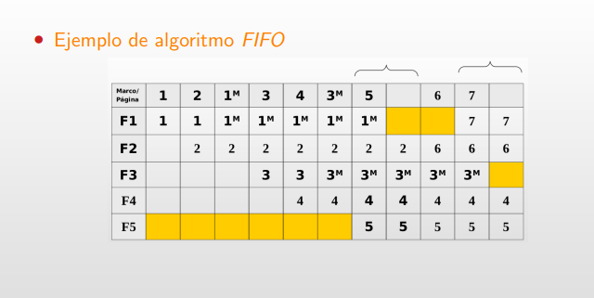
Nota = Al sacar un modificado se requieren 2 ciclos, que SE ANOTA CON XD (X= FALLO, D= DELAY)
 | 1 | 2 | 2 | 3 | 4 | 5 | 6 | 7 | 7 | 8 | 9 | 10 | 11 | 12 | 12 | 13 | 14 | 14 | 15 | 15 | 16 | 17 | 19 | 19 | 20
Marco/Pagina | C | A | A | C | B | A | C | B | B | A | C | B | A | B | B | A | B | B | C | C | C | A | A | A | C
Marco 1 | C1 | C1 | C1 | C1 | C1 | C1 | C1- | C1- |  |  |  |  |  |  |  |  |  |  |  | C4 | C4 | C4 | C4 | C4 | C4
Marco 2 |  | A1 | A1 | A1 | A1 | A1 | A1 | A1 | A1 | A7 | A7 | A7 | A7 | A7 | A7 | A7 | A7 | B5 | B5 | B5 | B5 | B5 | A3 | A3 | A3
Marco 3 |  |  | A2 | A2 | A2 | A2 | A2 | A2 | A2 | A2 | C5 | C5 | C5 | C5 | C5 | C5 | C5 | C5 | C1 | C1 | C1 | C1 | C1 | C1 | C3
Marco 4 |  |  |  | C3 | C3 | C3 | C3 | C3 | C3 | C3 | C3 | C3 | A2- | A2- | A2- | A2- | A2- | A2- | A2- | A2- | A2- | A2- | A2- | A2 | A2- | ?
Marco 5 |  |  |  |  | B1 | B1 | B1 | B1 | B1 | B1 | B1 | B1 | B1 | B1 | B1 | B1 | B1 | B1 | B1 | B1 | B1 | A7 | A7 | A7 | A7
Marco 6 |  |  |  |  |  |  |  | B2 | B2 | B2 | B2 | B2- |  | B2- | B2- | B2- | B2- | B2- | B2- | B2- |  |  |  |  |  |  |  |  |  |  |  |  |  |  |  |  |  |  |  | Pagina Modificada = 2 ut =
Marco 7 |  |  |  |  |  |  |  |  | B5 | B5 | B5 | B5 | B5 | B5 | B5 | B5 | B4 | B4 | B4 |  | C2 | C2 | C2 | C2 | C2
Fallo | X | X | X | X | X |  |  | X | X | X | X | D | XD |  |  |  | X | X | X | XD |  | X | X
2º Chance |  |  | Fallos : |  | 16 |  |  |  |  | Pagina Modificada |  |  |  |  |  | - |  |  |  | Espacio Libre
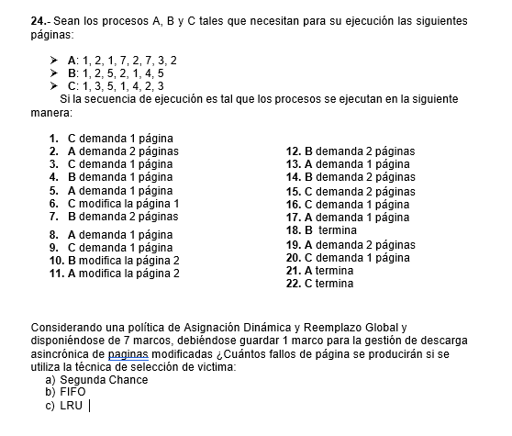
 | Revisar (La idea gral esta, error en algun lado)

 | 1 | 2 | 2 | 3 | 4 | 5 | 6 | 7 | 7 | 8 | 9 | 10 | 11 | 12 | 12 | 13 | 14 | 14 | 15 | 15 | 16 | 17 | 19 | 19 | 20
Marco/Pagina | C | A | A | C | B | A | C | B | B | A | C | B | A | B | B | A | B | B | C | C | C | A | A | A | C
Marco 1 | C1 | C1 | C1 | C1 | C1 | C1 | C1- | C1- | C1 | C1 | C1 | C1 | C1- | C1 |  |  |  | B5 | B5 | B5 | B5 | B5 |  | A2 | A2
Marco 2 |  | A1 | A1 | A1 | A1 | A1 | A1 | A1 | A1 | A1 | A1 | A1 | A2- | A2- | A2- | A2- | A2- |  |  | C4 | C4 | C4 | C4 | C4 | C4
Marco 3 |  |  | A2 | A2 | A2 | A2 | A2 | A2 | B5 | B5 | B5 | B5 | B5 | B5 | B5 | B5 | B4 | B4 | B4 | B4 | B4 | B4 | A3 | A3 | A3
Marco 4 |  |  |  | C3 | C3 | C3 | C3 | C3 | C3 | A7 | A7 | A7 | A7 | A7 | A7 | A7 | A7 | A7 | A7 | A7 | A7 | A7 | A7 | A7 | A7
Marco 5 |  |  |  |  | B1 | B1 | B1 | B1 | B1 | B1 | C5 | C5 | C5 | C5 | C5 | C5 | C5 | C5 | C1 | C1 | C1 | C1 | C1 | C1 | C3
Marco 6 |  |  |  |  |  |  |  | B2 | B2 | B2 | B2 | B2- | B2 | B2- | B2 | B2 | B2 | B2 | B2-
Marco 7 |  |  |  |  |  |  |  |  |  |  |  |  |  |  | B1 | B1 | B1 | B1 | B1 | B1 | C2 | C2 | C2 | C2 | C2
Fallo | X | X | X | X | X |  |  | X | X | X | X |  | X |  | XD |  | X | XD | X | XD | X |  | X | X | X
LRU |  |  | Fallos : |  | 19 |  |  |  |  | Pagina Modificada |  |  |  |  |  | - |  |  |  | Espacio Libre

 | 1 | 2 | 2 | 3 | 4 | 5 | 6 | 7 | 7 | 8 | 9 | 10 | 11 | 12 | 12 | 13 | 14 | 14 | 15 | 15 | 16 | 17 | 19 | 19 | 20
Marco/Pagina | C | A | A | C | B | A | C | B | B | A | C | B | A | B | B | A | B | B | C | C | C | A | A | A | C
Marco 1 | C1 | C1 | C1 | C1 | C1 | C1 | C1- | C1- |  |  |  |  |  |  |  | A7 | A7 | A7 | A7 | A7 | A7 | A7 | A7 | A7 | A7
Marco 2 |  | A1 | A1 | A1 | A1 | A1 | A1 | A1 | A1 | A1 | C5 | C5 | C5 | C5 | C5 | C5 | C5 | C5 | C5 | C5 | C5 | C5 | C5 | C5 | C5
Marco 3 |  |  | A2 | A2 | A2 | A2 | A2 | A2 | A2 | A2 | A2 | A2 | A2- | A2 | A2- |  |  |  |  |  | C2 | C2 | C2 | C2 | C2
Marco 4 |  |  |  | C3 | C3 | C3 | C3 | C3 | C3 | C3 | C3 | C3 | C3 | C3 | C3 | C3 | C3 | C3 | C1 | C1 | C1 | C1 | C1 | C1 | C3
Marco 5 |  |  |  |  | B1 | B1 | B1 | B1 | B1 | B1 | B1 | B1 | B1 | B1 | B1 | B1 | B1 | B1 | B1 | C4
Marco 6 |  |  |  |  |  |  |  | B2 | B2 | B2 | B2 | B2- | B2- | B2- | B2- | B2- | B2- | B2- | B2- | B2- | B2- | B2F | A3 | A3A3
Marco 7 |  |  |  |  |  |  |  |  | B5 | B5 | B5 | B5 | B5 | B5 | B5 | B5 | B5 | B5 | B5 | B5 | B5 |  |  | A2 | A2
Fallo | X | X | X | X | X |  |  | X | XD |  | X |  |  |  |  | XD |  |  | X | X | XD |  | X | X | X
FIFO |  |  | Fallos : |  | 14 |  |  |  |  | Pagina Modificada |  |  |  |  |  | - |  |  |  | Espacio Libre

